ほっともっと商品メニュー

全日本バレーボール小学校大会 ほっともっとお弁当メニュー表

②さば＆シュウマイ 650円
①塩豚カルビ＆とんかつ 650円

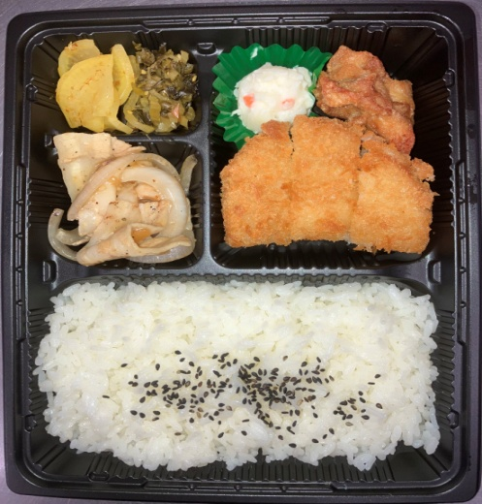
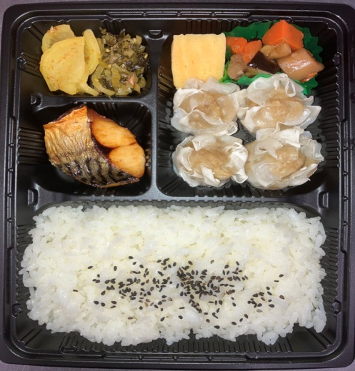
・ポテトサラダ
・からあげ
・とんかつ
・しょうが
焼き
・だし巻き
・煮物
・シュウマイ
・さば

③ハンバーグ＆から揚 650円
③しょうが焼き＆デミメンチ 650円

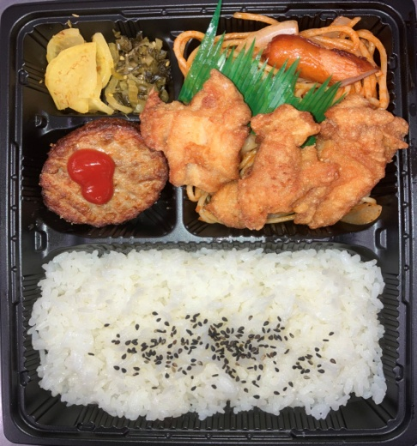
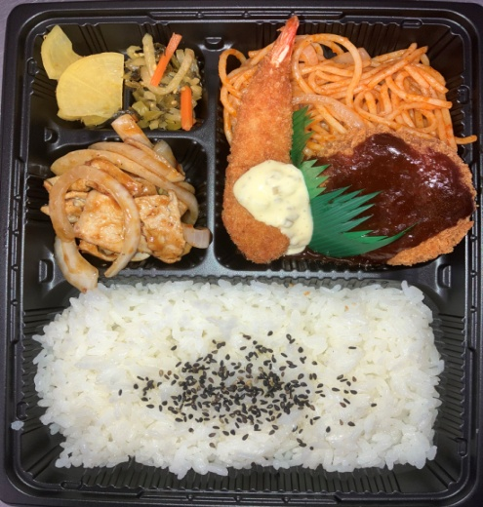
・ナポリタン
・ウインナー
・から揚
・ハンバーグ
・ナポリタン
・デミメンチ
・エビフライ
・しょうが
焼き

上記の中から選定の程お願い致します。※価格は全て税込価格となっております。 一部内容が異なる場合がございますので、予めご了承下さいませ。

